关系图
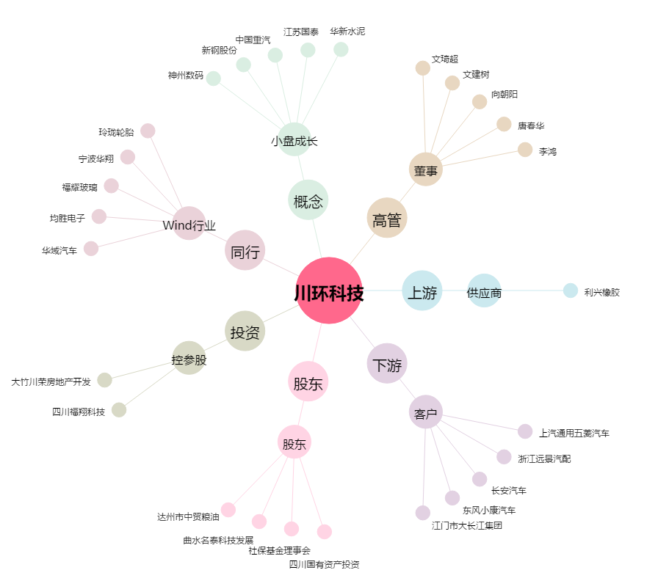
川环科技[300547.SZ] - 关系概览图

